工作表1
 | 看到連結，可導向，須設定Hosts

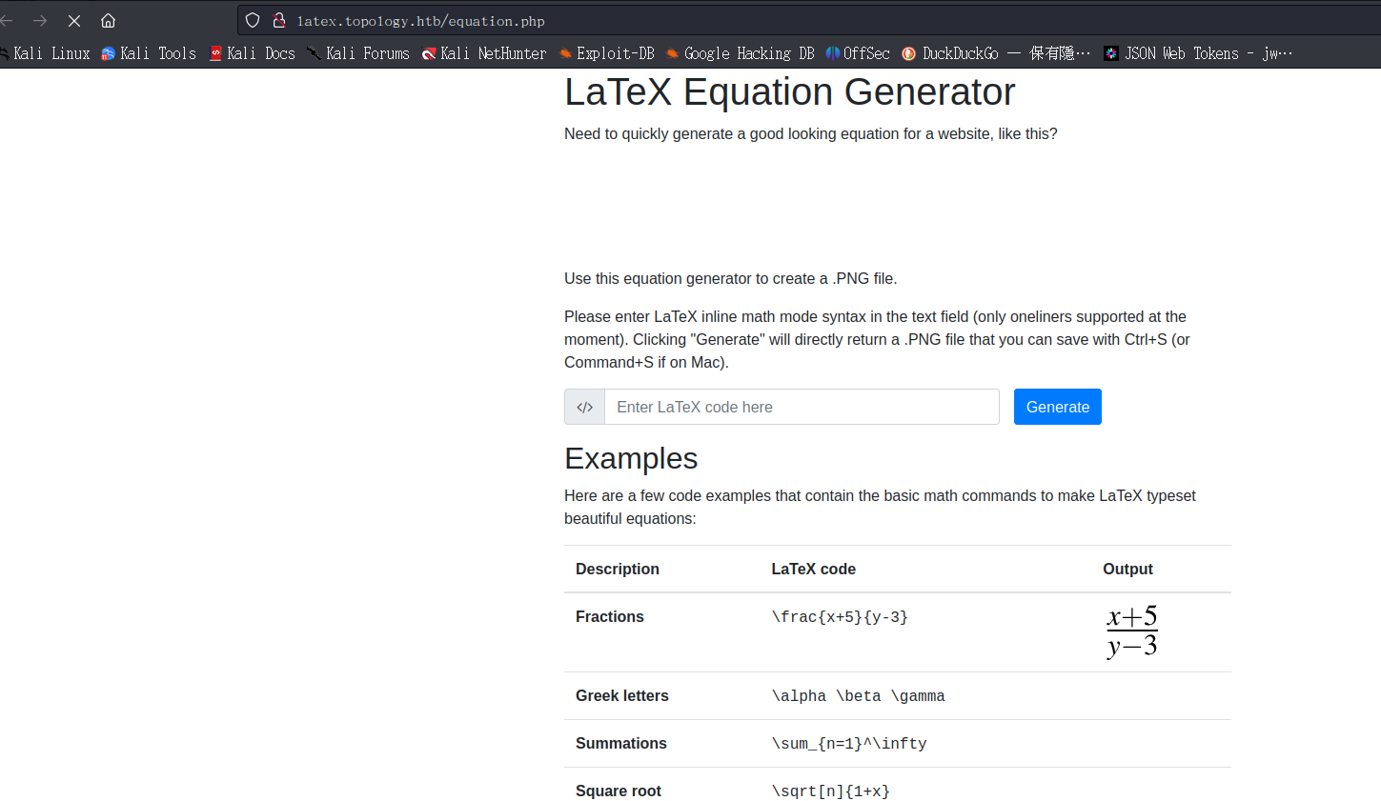

 | 測試目錄Password失敗，測試VHOST DNS爆破

 | 測試VHOST DNS爆破(成功) |  |  | 但需要帳密
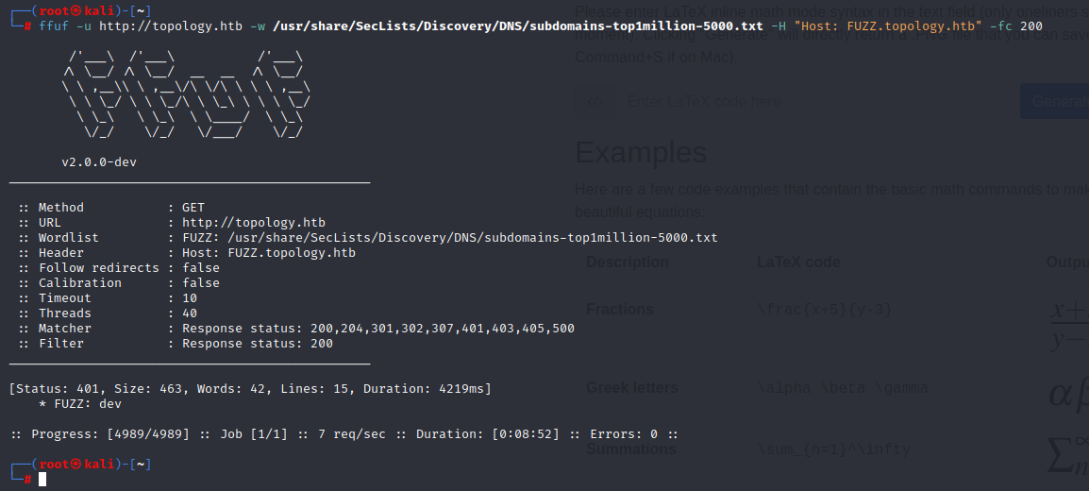

發現該網域有漏洞
 | 可參考URL |  | https://github.com/swisskyrepo/PayloadsAllTheThings/tree/master/LaTeX%20Injection
 |  |  | https://book.hacktricks.xyz/pentesting-web/formula-doc-latex-injection#latex-injection
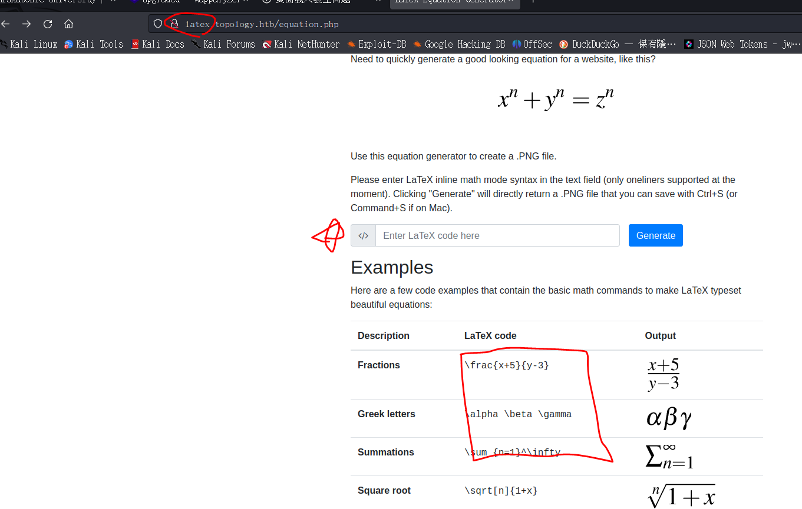

WAF可繞過，其他都被阻擋。

etc/passwd測試(成功)

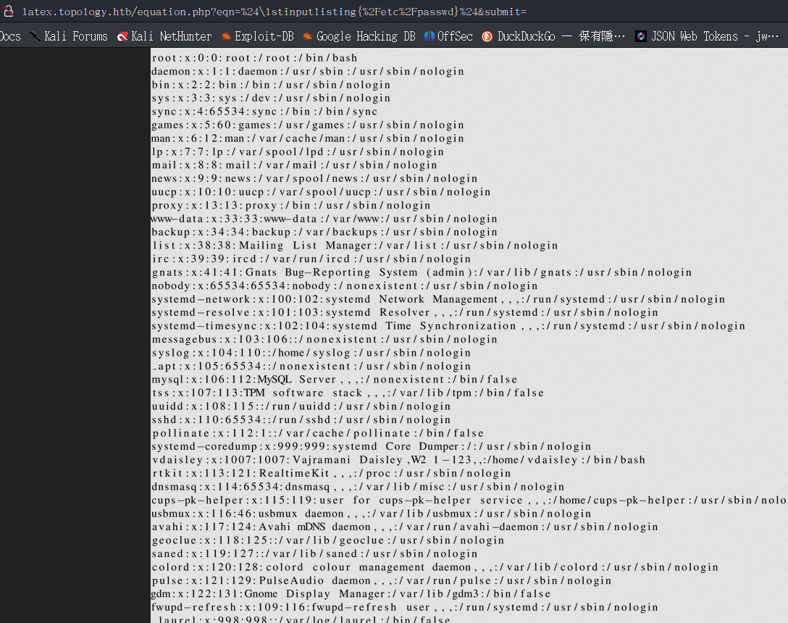

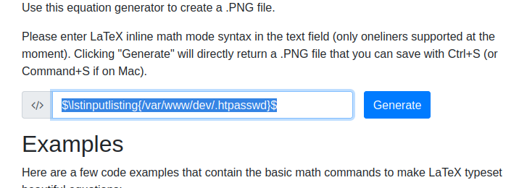

vdaisley:$apr1$1ONUB/S2$58eeNVirnRDB5zAIbIxTY0

爆破 |  | calculus20 (vdaisley)

dev登入正常

SSH連線正常
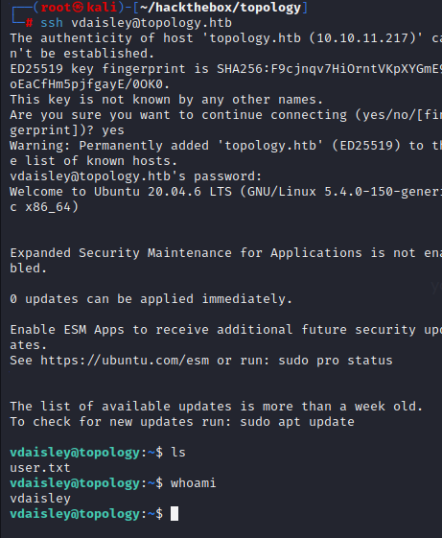

後面提權放棄

